PIEZA 1
Ficha técnica recurso educativo

Unidad: | 19. Caracterización y aplicación de sistemas embebidos
Actividad de aprendizaje | 5
Tema: | 3
Diseñador instruccional: | Jennifer Ocampo
Categoría: | Animación |  |  | Otro

Detalles
Descripción | Voz en off/Guion/Texto |  | Imagen
Redibujar imagen. Nombre de la imagen: Ilustración6 | Hacer un bosquejo Para realizar un buen bosquejo se hace uso de una herramienta que nos permitirá organizar de manera efectiva la información encontrada. |  | 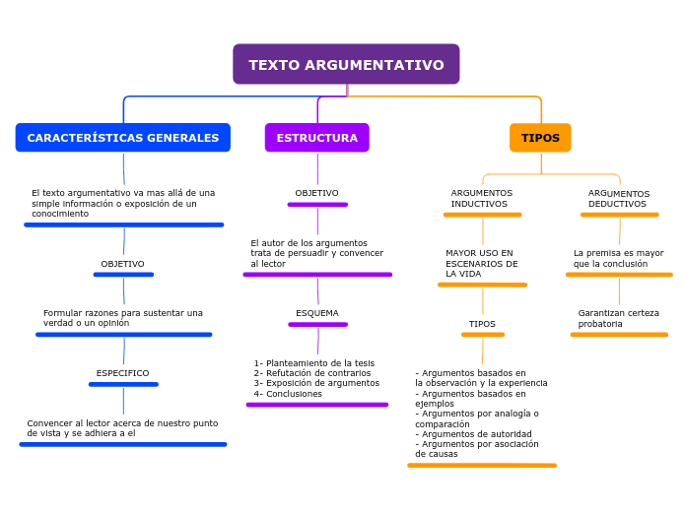

Tiempo estimado(Si aplica): |  | N.A.
Referencias: | https://docs.google.com/document/d/1q4bxXcBSDKL23M8qFb3xeVJVNgU3ypYY/edit

PIEZA 2
Ficha técnica recurso educativo

Unidad: | 19. Caracterización y aplicación de sistemas embebidos
Actividad de aprendizaje | 5
Tema: | 6
Diseñador instruccional: | Jennifer Ocampo
Categoría: | Animación |  |  | Otro

Detalles
Descripción | Voz en off/Guion/Texto |  | Imagen
Redibujar imagen. Nombre de la imagen: Ilustración8 |  |  | 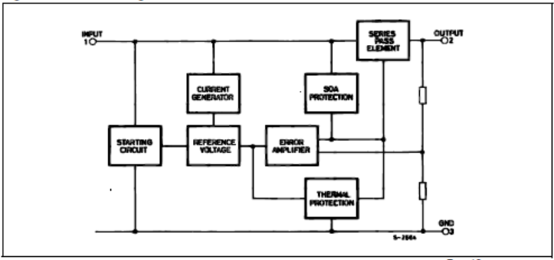

Tiempo estimado(Si aplica): |  | N.A.
Referencias: | https://docs.google.com/document/d/1q4bxXcBSDKL23M8qFb3xeVJVNgU3ypYY/edit

PIEZA 4
Ficha técnica recurso educativo

Unidad: | 19. Caracterización y aplicación de sistemas embebidos
Actividad de aprendizaje | 5
Tema: | 6
Diseñador instruccional: | Jennifer Ocampo
Categoría: | Animación |  |  | Otro

Detalles
Descripción | Voz en off/Guion/Texto |  | Imagen
Redibujar imagen. Nombre de la imagen: Ilustración9 |  |  | 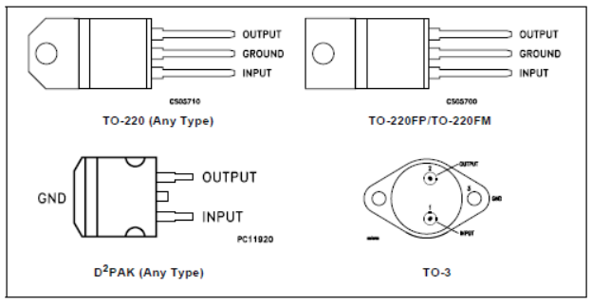

Tiempo estimado(Si aplica): |  | N.A.
Referencias: | https://docs.google.com/document/d/1q4bxXcBSDKL23M8qFb3xeVJVNgU3ypYY/edit

PIEZA 5
Ficha técnica recurso educativo

Unidad: | 19. Caracterización y aplicación de sistemas embebidos
Actividad de aprendizaje | 5
Tema: | 6
Diseñador instruccional: | Jennifer Ocampo
Categoría: | Animación |  |  | Otro

Detalles
Descripción | Voz en off/Guion/Texto |  | Imagen
Redibujar imagen. Nombre de la imagen: Ilustración10 |  |  | 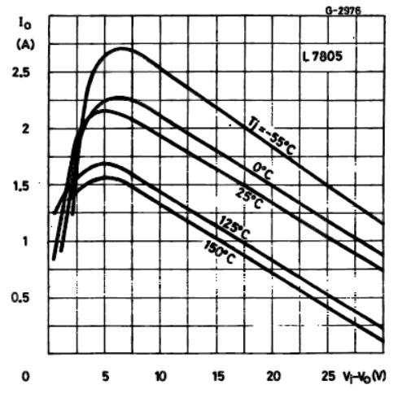

Tiempo estimado(Si aplica): |  | N.A.
Referencias: | https://docs.google.com/document/d/1q4bxXcBSDKL23M8qFb3xeVJVNgU3ypYY/edit

PIEZA 6
Ficha técnica recurso educativo

Unidad: | 19. Caracterización y aplicación de sistemas embebidos
Actividad de aprendizaje | 5
Tema: | 6
Diseñador instruccional: | Jennifer Ocampo
Categoría: | Animación |  |  | Otro

Detalles
Descripción | Voz en off/Guion/Texto |  | Imagen
Redibujar imagen. Nombre de la imagen: Ilustración11 |  |  | 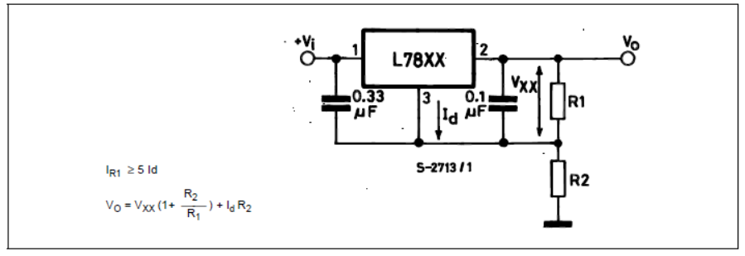

Tiempo estimado(Si aplica): |  | N.A.
Referencias: | https://docs.google.com/document/d/1q4bxXcBSDKL23M8qFb3xeVJVNgU3ypYY/edit

PIEZA 7
Ficha técnica recurso educativo

Unidad: | 19. Caracterización y aplicación de sistemas embebidos
Actividad de aprendizaje | 5
Tema: | 6
Diseñador instruccional: | Jennifer Ocampo
Categoría: | Animación |  |  | Otro

Detalles
Descripción | Voz en off/Guion/Texto |  | Imagen
Redibujar imagen. Nombre de la imagen: Ilustración13 |  |  | 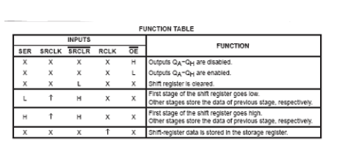

Tiempo estimado(Si aplica): |  | N.A.
Referencias: | https://docs.google.com/document/d/1q4bxXcBSDKL23M8qFb3xeVJVNgU3ypYY/edit

PIEZA 8
Ficha técnica recurso educativo

Unidad: | 19. Caracterización y aplicación de sistemas embebidos
Actividad de aprendizaje | 5
Tema: | 6
Diseñador instruccional: | Jennifer Ocampo
Categoría: | Animación |  |  | Otro

Detalles
Descripción | Voz en off/Guion/Texto |  | Imagen
Redibujar imagen. Nombre de la imagen: Ilustración14 |  |  | 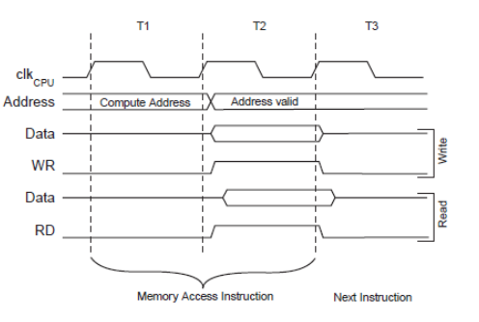

Tiempo estimado(Si aplica): |  | N.A.
Referencias: | https://docs.google.com/document/d/1q4bxXcBSDKL23M8qFb3xeVJVNgU3ypYY/edit

PIEZA 9
Ficha técnica recurso educativo

Unidad: | 19. Caracterización y aplicación de sistemas embebidos
Actividad de aprendizaje | 4
Tema: | Actividad 4
Diseñador instruccional: | Jennifer Ocampo
Categoría: | Animación |  |  | Otro

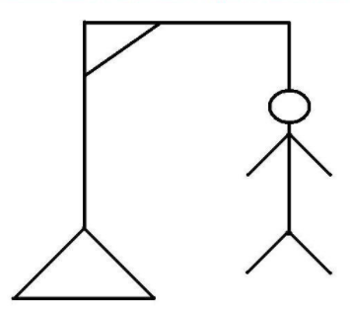
Detalles
Descripción | Voz en off/Guion/Texto |  | Imagen
Redibujar imagen, Se requiere el dibujo del ejemplo en 13 piezas (por línea) Nombre de la imagen: linea1.png linea2.png linea3.png … linea13.png | La actividad corresponde al juego del ahorcado, tienen 13 oportunidades representadas en cada línea de la imagen, por ende se requiere la pieza dividida en 13, donde se va armando la imagen completa, la imagen número 13 tiene el dibujo completo

Tiempo estimado(Si aplica): |  | N.A.
Referencias: | https://aminoapps.com/c/musica-es/page/blog/gran-concurso-el-ahorcado-ma/2vd1_1RoINurYeKd0VRRk2RL2jod6DaXzq5

